16
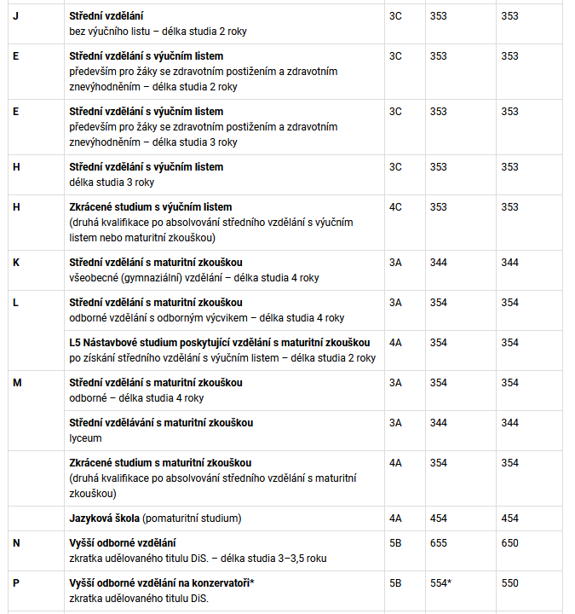
Příloha č. x
Skupina | Stupeň vzdělání/ EQF/ISCED 2011 | Kód | Obor vzdělání, pro který byl vydán rámcový vzdělávací program | Kód zaměření | Zaměření oboru vzdělání | Zdravotní omezení podle přílohy č. x+2 k tomuto nařízení | Nejvyšší počet žáků na učitele OV v 1. ročníku | Nejvyšší počet žáků na učitele OV ve 2 a 3. ročníku | Kód propojitelných oborů vzdělávání | název propojitelných oborů vzdělávání - zaměření | Kód příslušných oborů nástavbového studia | Název příslušných oborů nástavbového studia | Pozn. ŘP, SvO, aj. | Příklady povolání z NSP (z důvodu zdravotní způsobilosti), odkaz
1 | 2 | 3 | 4 | 5 | 6 | 7 | 8 | 9 | 10 | 11 | 12 | 13 | 14 | 15
16 - Ekologie a ochrana životního prostředí
16 | střední s maturitní zkouškou/EQF 4/354 | 16-M-01 | Ekologie a životní prostředí | 16-M-01/A | Ochrana životního prostředí a udržitelný rozvoj | 28 |  |  |  |  |  |  |  | Technolog recyklace | Pracovník ekologické výchovy | Průvodce přírodou
 |  |  |  | 16-M-01/B | Průmyslová ekologie | 28 |  |  |  |  |  |  |  | Technik zařízení pro ochranu vod | Technik odpadového hospodářství | Technik zařízení pro ochranu ovzduší

Příloha č. x+1
Samostatná převodníková tabulka
Nové nařízení vlády č...../......Sb. |  |  | Nařízení vlády č. 211/2010 Sb.
Kód | Obor vzdělání, pro který byl vydán rámcový vzdělávací program | Zaměření oboru vzdělání | Kód nahrazovaného oboru vzdělání | Nahrazovaný obor vzdělání | Vyřazený/přeřazený obor vzdělání
16-M-01 | Ekologie a životní prostředí | Ochrana životního prostředí a udržitelný rozvoj | 16-01-M/01 | Ekologie a životní prostředí
 |  | Průmyslová ekologie | 16-01-M/02 | Průmyslová ekologie

Příloha č. x+2
Počty oborů vzdělání ve skupině oborů vzdělání
 | dle nařízení vlády (navržené) | nahrazovaných (současné) | přeřazené do jiné skupiny | vyřazené | nové
J | 0 | 0 | 0 | 0 | 0
E | 0 | 0 | 0 | 0 | 0
H | 0 | 0 | 0 | 0 | 0
L0 | 0 | 0 | 0 | 0 | 0
L5 | 0 | 0 | 0 | 0 | 0
M | 1 | 2 | 0 | 0 | 0
P | 0 | 0 | 0 | 0 | 0
celkem | 1 | 2 | 0 | 0 | 0

